Sheet
제목 | 스티커사진 | 링크사진 | 링크 | fake? | 55
합정 오마카세 소고기 시식 후기♡ |  | 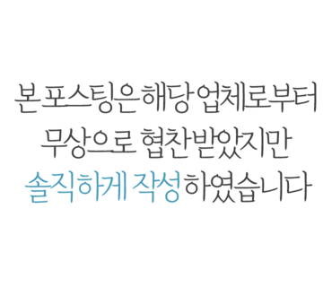 | https://blog.naver.com/cateye99/222800822437 | 1
덕정 맛집 수준급이던 소고기! |  |  | https://blog.naver.com/luu1026/222726050639 | 0
[칠곡3지구맛집/칠곡소고기맛집] 대구 숯불구이전문점 초원 |  |  | https://blog.naver.com/miha424/222815538541 | 1
살살 녹았던 부산소고기맛집 |  |  | https://blog.naver.com/zoegj0820/222777765000 | 1
마포목장 :: 마포소고기 맛집 완전 추천 |  |  | https://blog.naver.com/whekrk/222798356543 | 1
동탄 회식장소 칠프로칠백식당 : 소고기 먹고 장아찌국수... |  |  | https://blog.naver.com/hhhrrr33/222807947274 | 1
울산남구 소고기 룸 있는 고기집 가꾸상 삼산점 세트메뉴 후기 |  |  | https://blog.naver.com/mangowith/222799533389 | 1
삼성동 고기집 :: 소고기 돼지고기 모두 맛있는 이화옥 |  |  | https://blog.naver.com/yonseiqueen/222812227614 | 1
강남역 회식 강추 청담등심 강남역 소고기 맛집 |  |  | https://blog.naver.com/dyngzzang36/222781186460 | 1
수원 소고기 영통 하누담, 회식 & 모임장소로 좋은 한우 고기집! |  |  | https://blog.naver.com/kyoonsun7/222799322475 | 0
잠실 소고기 맛집 도쿄등심 잠실점 |  |  | https://blog.naver.com/jejuna17/222806696653 | 0
양재동 소백산 양재 별관- 입에 안 맞았던 점심 메뉴 소고기국밥 |  |  | https://blog.naver.com/sagak815/222605799235 | 1
마곡 소고기 일편등심 최상급한우 발산역 맛집 |  | 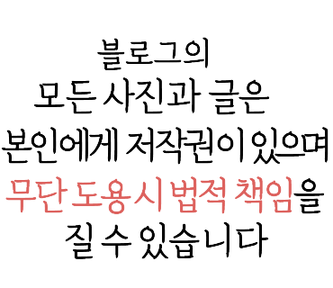 | https://blog.naver.com/sasabana/222813251653 | 1
수원 소고기 맛집 오붓한 단독룸식당 하누담 |  |  | https://blog.naver.com/mjda20/222793087851 | 0
누룽지탕 보다 맛있는 누룽지 소고기 무국 만들기 |  |  | https://blog.naver.com/musoi99/222631655012 | 0
강릉중앙시장 먹거리, 배니닭강정과 두리튀김 소고기육전 |  |  | https://blog.naver.com/joojoo5623/222803859044 | 0
미담소담 소고기 함박스테이크 & 떡볶이 택배 ♪ |  |  | https://blog.naver.com/cateye99/222784216890 | 1
강남 소고기 맛집 서울로인 강남N점에서 한우 구이 |  | 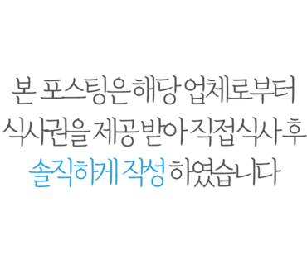 | https://blog.naver.com/yunw98/222813057157 | 1
수성못핫플 소고기맛집 대구 몽연 최고였다 |  |  | https://blog.naver.com/ssung0904/222803519747 | 1
선릉역소고기/선릉역한우 : 양념갈비도 굿 @바우한우 |  |  | https://blog.naver.com/sowon_3/222781703810 | 1
부산 소고기 맛집 한우2072 맛있었다! |  |  | https://blog.naver.com/x1472/222800722343 | 1
로컬들의 찐단골집! 푸짐하고 든든한 얼큰 소고기국밥 |  |  | https://blog.naver.com/sielle83/222741722614 | 0
판교 소고기 촉촉한 판교 한우 우테이블 |  |  | https://blog.naver.com/ninamath/222786677335 | 0
방이동 소고기 : 오사카하루 |  |  | https://blog.naver.com/bsb7411/222734004008 | 0
성남 소고기 맛집 설화한우- 인생 한우 안심구이(feat. 채끝등심) |  |  | https://blog.naver.com/sagak815/222629220330 | 1
잠실 소고기 1954무한등심 배터진다 |  |  | https://blog.naver.com/sasabana/222771610845 | 1
동탄 소고기맛집 칠프로칠백식당 |  |  | https://blog.naver.com/lovetjsgnl/222813224192 | 0
원주 무쏘 단계동 소고기 무한리필 전문점 |  |  | https://geniusjw.com/2632?category=146410 | 0
홍대 한우 홍대 소고기 맛집 일편등심 |  |  | https://blog.naver.com/ahs780324/222813138835 | 1
맛집 - 드렁킨 타이, 팟타이, 팟카오팟무쌈, 태국식 소고기 국수 |  |  | https://blog.naver.com/2000tsk/222806072327 | 0
영등포 소고기 규이찌♡ |  |  | https://blog.naver.com/cateye99/222812939438 | 1
소고기오이볶음 만드는법 오이반찬 소고기볶음 요리 |  |  | https://blog.naver.com/nkh9475/222796463876 | 0
역삼동 맛집ㅣ서울로인 강남N점 · 강남 소고기 맛집 추천 |  |  | https://blog.naver.com/applepupy/222809775570 | 1
여의도 샤브샤브 전문 여일정 하모와 소고기 |  |  | https://blog.naver.com/jsjung1999/222791863392 | 0
맛집] 토라슌 - 깔끔한 야끼니꾸 숯불 화로구이 (소고기라면 강추) |  |  | https://blog.naver.com/sielle83/222772608954 | 0
야장에서 즐기는 가성비 최고의 소고기 - 면목동 산골정육식당... |  |  | https://blog.naver.com/mercyblu/222750102489 | 0
소고기카레 맛있게 만드는법 기본에 충실한 카레재료 레시피... |  |  | https://blog.naver.com/guebyul/222793518020 | 0
잠실 소고기 맛집 오사카하루- 알찬 구성의 야끼니꾸 세트 |  |  | https://blog.naver.com/sagak815/222710086809 | 1
강동구 소고기 맛집 숯불에 굽는 한우소고기말이 우양우 |  |  | https://blog.naver.com/mjda20/222741885137
광명소고기순대국 / 5000원 순대국 |  |  | https://blog.naver.com/phjsunflower/222644624754 | 0
용봉동 소고기 분위기 좋은 텐진야끼니꾸 |  |  | https://blog.naver.com/ksy3315/222806283910 | 1
샤로수길 소고기 숯불호랑. 서울대입구역의 대변신 싸고 맛있고 |  |  | https://blog.naver.com/spring5867/222796496204 | 0
소고기미역국 끓이는법~ 남편생일 |  |  | https://blog.naver.com/mimi030630/222804846262 | 0
강남 소고기 맛집 역시 유명한 곳은 뭐가 달라도 달랐다! |  |  | https://blog.naver.com/roxy2011/222811039285 | 1
제주도맛집추천 제주도소고기맛집 제주 명호마농갈비 |  |  | https://blog.naver.com/lila8333/222810563141 | 0
소고기 마파두부 덮밥 만들기 |  |  | https://blog.naver.com/musoi99/222760008750 | 0
메뉴판 및 가격표/로제돈까스정식 소고기낙지덮밥 먹었어요. |  |  | https://blog.naver.com/saranghea41/222805622679 | 0
[군산 맛집] 한일옥 - 항구도시를 평정한 뜨끈한 한우 소고기뭇국 |  |  | https://blog.naver.com/sielle83/222668146806 | 0
청담동 소고기 : 영천영화 뜰 |  |  | https://blog.naver.com/bsb7411/222759239335 | 0
잠실 한우 소고기 맛집 광화문등심 석촌호수점, 잠실 룸식당... |  |  | https://blog.naver.com/solepersona/222816581721 | 1
도곡동 맛집 피끄니크- 입에 잘 맞았던 소고기 토마토 카레 |  |  | https://blog.naver.com/sagak815/222676354037 | 1
청량리 먹보소고기국밥 밀키트로 얼큰하고 개운한 한끼식사 |  |  | https://blog.naver.com/hee_hee_hee/222780186068 | 1
역삼소고기맛집 LA갈비 : 라비옥 |  |  | https://blog.naver.com/junshine/222807409209 | 0
강남역 장원김밥 / 혼밥 라제비 소고기김밥 |  |  | https://blog.naver.com/phjsunflower/222641109225 | 0
[대성식당] 함양 - 개성있는 소고기국밥 |  |  | https://blog.naver.com/mardukas/222742014420 | 0
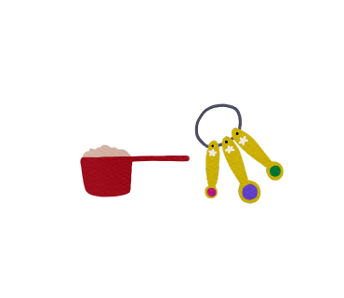
소고기무국 끓이는법 소고기뭇국 아침식사 메뉴 추천 |  |  | https://blog.naver.com/jh2y3/222808187802 | 0
인천 주안 맛집 소고기 땡길땐 요기 |  |  | https://blog.naver.com/gurrl15199/222801086358 | 0
선부역맛집 : 소플러스 안산선부점 소고기 넘 맛나요 냠냠 |  |  | https://blog.naver.com/yhj88/222806193403 | 0
대전맛집 유성구 태평소 소고기국밥 |  |  | https://blog.naver.com/recipekorea/222741848891 | 0
목동역 수제버거 맛집 <블리스버거> 소고기패티&새우버거 |  | 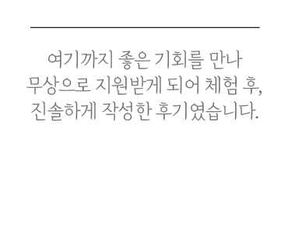 | https://blog.naver.com/dlgywjddlaz/222805119782 | 1
[역삼동맛집/강남소고기] 서울로인 강남N점 디너 A코스 후기 |  |  | https://blog.naver.com/muckzza/222796158313 | 0
<물왕저수지맛집> 맛있는 목감소고기 찾으신다면 소플러스... |  |  | https://blog.naver.com/tkdlqlek/222816188553 | 1
6개월 접종열 / 중기 소고기 이유식 식단 |  |  | https://blog.naver.com/thymeyun/222816524230 | 0
소불고기 황금레시피 소불고기 양념 만드는법 소고기 요리 오늘... |  |  | https://blog.naver.com/jh2y3/222795882734 | 0
다진 소고기 볶음밥 만들기 영양만점 한그릇 소고기 다짐육 요리 |  |  | https://blog.naver.com/guebyul/222809160774 | 0
김해 삼계 맛집 소고기는 소뿔따구 |  |  | https://blog.naver.com/kikihui/222802291695 | 0

소고기미역국 맛있게 끓이는 법 미역국 소고기 부위 쇠고기... |  |  | https://blog.naver.com/jh2y3/222791435942 | 0
공심채볶음 만들기. 소고기 듬뿍 반찬만들기 Ⓦ 한우쇼핑몰 |  |  | https://blog.naver.com/catseyesung/222721556976 | 1
판교 현대백화점 맛집 우몽에서 소고기 데이트 |  |  | https://blog.naver.com/jjung7273/222770409652 | 1
빼고파 11회 김신영 다이어트 식단 레시피 치즈소고기월남쌈 |  |  | https://blog.naver.com/amazonian3/222809103142 | 0
여름철 보양식 소고기 사태 수육, 삶는시간 |  |  | https://blog.naver.com/sin0788/222812661644 | 0
서울 강남 소고기 & 밀면 맛집 서울로인 강남N점 |  |  | https://blog.naver.com/barbieone/222793317769 | 1
소고기미역국 진하고 구수한 미역국레시피~ |  |  | https://blog.naver.com/kiyome24/222806925611 | 0
비비고 소고기 장터국밥 |  |  | https://blog.naver.com/sagak815/222698699334 | 1
[분당/판교] 고급스러운 백현동소고기 한와담 판교역 고기맛집 |  |  | https://blog.naver.com/seansyhan/222812778519 | 1
오사카에 사는 사람들의 야키니쿠 감성 - 선릉 소고기, 역삼동... |  |  | https://blog.naver.com/mindmoon/222813658292 | 1
강남 소고기 맛집 서울로인 강남N점 |  |  | https://blog.naver.com/iamhodu/222780873145 | 1
［가산디지털단지역맛집］무시칸 가산점- 소고기단체회식추천 |  |  | https://blog.naver.com/sujan1370/222813217023 | 1
[강남 소고기/강남 데이트] 서울로인 강남 N점 한우가 미쳤음,, |  |  | https://blog.naver.com/tlstnals1010/222807958923 | 0
소고기무국 맑게 끓이는법 콩나물도 더해요 |  |  | https://blog.naver.com/kiyome24/222793122289 | 0
합정 밥집 시원한 맥주와 즐기니 더 맛있는 소고기 |  |  | https://blog.naver.com/roxy2011/222799757113 | 1
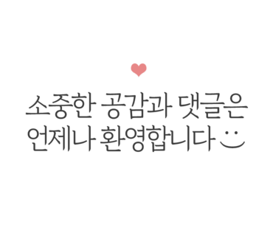
푸실리 소고기 파스타 만드는법 초간단 인기만점 미트스파게티... |  |  | https://blog.naver.com/guebyul/222803877529 | 0
2205 선릉역 가성비 좋은 소고기 맛집 '신흥식당' |  |  | https://coolnjazzylife.tistory.com/3508 | 0
양재동 소호정 소고기 국밥 포장 |  |  | https://blog.naver.com/sagak815/222607651468 | 1

대구 성당동 맛집,별미암소갈비살(소갈비살, 소고기, 고깃집) |  |  | https://blog.naver.com/wkdtjdrb132/222801847073 | 0
꽈리고추조림 만드는법~소고기꽈리고추요리 |  |  | https://blog.naver.com/mimi030630/222796683247 | 0
한그릇 요리 소고기 콩나물찌개 레시피 콩나물국밥 |  |  | https://blog.naver.com/kh750/222752428997 | 0
혼자여도 둘이여도 좋은 소고기, 양고기 숯불화로구이... |  |  | https://blog.naver.com/mercyblu/222802826356 | 0
부드러운 오이반찬, 소고기오이볶음 만들기. 간단한 오이요리. |  |  | https://blog.naver.com/catseyesung/222728589330 | 0
서대문역 소고기, 충정로역 회식에 좋은 오소오소 |  |  | https://blog.naver.com/mam0515/222800152177 | 1
소고기전복미역국 |  |  | https://blog.naver.com/iskchoi77/222801004553 | 0
[연수] 스트레스에는 소고기! 소고기 마음껏 1kg먹기 소고기... |  |  | https://blog.naver.com/sunato/222812382076 | 0
소고기얼갈이콩나물국 만드는법~ 장터국밥처럼 얼큰한 토장국 |  |  | https://blog.naver.com/mimi030630/222792512928 | 0
#소이연남 파미에스테이션점_ 태국식 소고기 쌀국수(고속터미널) |  |  | https://blog.naver.com/euirime/222793858416 | 0
맛있는 떡볶이 택배 미담소담 소고기 함박스테이크 반찬 치트키! |  |  | https://blog.naver.com/isthisheaven/222808966192 | 1
일본가정식 특집 일식덮밥 규동(소고기덮밥) & 코이규동... |  |  | https://blog.naver.com/recipekorea/222775200841 | 0
한솔동 비프리아에서 소고기~~ |  |  | https://blog.naver.com/nsgogo3/222793585526 | 0
cu 영양삼각 멸치 우엉 땡초 소고기 표고버섯 주먹밥 |  |  | https://blog.naver.com/pcc_751/222803121611 | 0
가평] 최고의 아침식사.. 운동전에 먹는 소고기무국 한그릇.. |  |  | https://blog.naver.com/hjjhlee/222806364154 | 0
투뿔 한우 소고기 효목김밥[생활의달인] |  |  | https://blog.naver.com/bo1289/222817031344 | 0
강동구 소고기 맛집 숯불에 굽는 한우소고기말이 우양우 |  |  | https://blog.naver.com/mjda20/222741885137 | 0
[강남] 소고기 / 밀면 맛집, 강남 데이트 추천 - 서울로인 강남N점 |  |  | https://blog.naver.com/songhee3/222807081183 | 1
마포소고기 :: 마포투뿔, 대흥역맛집 한우등심 인기많은곳 인정 |  |  | https://blog.naver.com/eon317/222799534521 | 0
[집밥] 여름맞이 오이지 만들기 + 소고기 땡초전 |  |  | https://blog.naver.com/incubutt/222816912439 | 0
김해소고기, 가성비 좋은 투쁠생갈비, '금송아지' |  |  | https://blog.naver.com/choiej100/222774863233 | 0
신촌 타코로코의 튼실한 소고기 타코 |  |  | https://blog.naver.com/mudoidoi/222712505437 | 0
철마한우맛집 기장맛집 추천 신선한 소고기 맛볼 수 있는... |  |  | https://blog.naver.com/oyeyeo/222806698016 | 1
나들이 도시락 메뉴, 짭조름한 소고기 장조림김밥 만들기... |  |  | https://blog.naver.com/chunsaseng/222791172712 | 0
(역삼동맛집) 강남 소고기 맛집 '서울로인 강남N점' |  |  | https://blog.naver.com/tlsduswjd88/222803154505 | 0
소고기 표고버섯볶음 아이반찬으로 영양만점 |  |  | https://blog.naver.com/kiyome24/222785531999 | 0
소고기로 분짜만들기 , 한우쇼핑몰추천 |  | 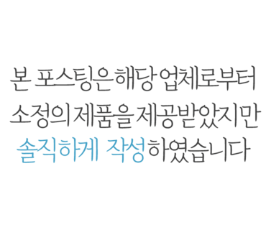 | https://blog.naver.com/dasomammy/222719363286 | 1
역삼동 고기집 소고기 특수부위 맛집 우시야 |  |  | https://blog.naver.com/10935/222783125541 | 1
한마음정육식당]가성비와 맛 모두 괜찮았던 미제소고기 맛집. |  |  | https://blog.naver.com/mjinchul1/222725989755 | 0
광주 한우 소고기 맛집 용전 식육식당 |  |  | https://blog.naver.com/ycru/222795583354 | 0
분당 이자카야 맛집 술집 잔잔(feat 모듬꼬치,소고기타다끼... |  |  | https://blog.naver.com/coolteho/222805367549 | 0
합정역 소고기 남고집 직접 구워주는 합정소고기맛집 |  |  | https://blog.naver.com/rlacofls63/222792642345 | 1
더반찬& 블랙앵거스 소고기 육백점 불고기 등심 |  | 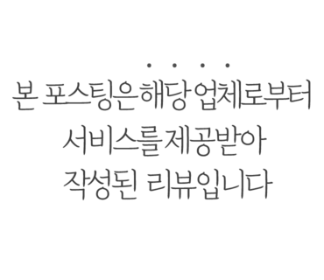 | https://blog.naver.com/im_lime/222778001622 | 1
부천 원종동 소고기 >>괜찮소 힘내우 |  |  | https://blog.naver.com/gksk5172/222806434942 | 0
0519 서여의도 소고기 맛집 민소한우 서여의도점 |  |  | https://blog.naver.com/p_radn/222763698012 | 0
[의령맛집/종로식당]소고기국밥 하나로 전국적인 명성을... |  |  | https://blog.naver.com/mjinchul1/222635850514 | 0
수입 소고기·닭고기 할당관세 0%... 가격안정화 대책 발표... |  |  | https://blog.naver.com/recipekorea/222805317590 | 0
김포 통진 맛집 - 차돌 소고기 전문점 로스정 |  |  | https://blog.naver.com/mike8283/222742919562 | 0
신호동 정육점 나무부쳐스 소고기로 다양하게 먹어 봤어요... |  |  | https://blog.naver.com/wl890707/222809127748 | 0
역촌동 맛집 이베리코민족 소고기 부럽지 않은 맛 |  |  | https://blog.naver.com/yuria8878/222719200927 | 1
국물떡볶이 황금레시피 <미담소담> 소고기 함박 스테이크까지! |  |  | https://blog.naver.com/dlgywjddlaz/222791739402 | 1
종로 소고기 맛집 미친 가성비 서울식당 |  |  | https://blog.naver.com/cozy95/222652968039 | 0
청량리 먹보소고기국밥 국밥밀키트로 만나보세요! |  |  | https://blog.naver.com/qptcjstk6/222789369070 | 1
김해 소고기 독특한 메뉴에 가성비 좋은 <소뿔따구> |  |  | https://blog.naver.com/heyday517/222812695737 | 0
평택 서정리역 맛집 교토화로 화로에 구워 먹는 소고기와 명란 |  |  | https://blog.naver.com/kiyomi518/222795329616 | 0
원주 한우 맛집 :: 호성집 소고기골목 현지인 찐맛집 |  |  | https://blog.naver.com/kns2ar/222736220563 | 0
강남 데이트 소고기 찐맛집 서울로인 강남N점 |  |  | https://blog.naver.com/thatgirl2/222813774080 | 0
7월2주차 주간일기 : 가지소고기솥밥, 필리치즈스테이크... |  |  | https://blog.naver.com/mmeesss/222815986945 | 0
소고기 육전 고소하게 부쳐서 파절이랑 같이 먹어요 |  |  | https://blog.naver.com/kiyome24/222769480763 | 0
동명동술집 고울 소고기나베, 명란마요 감태밥, 몽키하이볼 |  |  | https://blog.naver.com/147048/222788799610 | 1
한라침치액으로 맛을 낸 쌀떡 소고기 미역국 끓이는법 |  |  | https://blog.naver.com/musoi99/222795331380 | 0
[안국역/북촌] 소고기 맛집 도마 유즈라멘 재방문 후기 |  |  | https://blog.naver.com/songhee3/222800704439 | 0
판교 맛집 창고43 판교 소고기 데이트 장소 추천 |  |  | https://blog.naver.com/kizaki56/222735497382 | 1
양반 소고기 미역국 먹었습니다 |  |  | https://blog.naver.com/sht9182/222782956130 | 0
소고기 찹스테이크 소스 만들기 |  |  | https://blog.naver.com/musoi99/222736896189 | 0
술 한잔 하기에 너무 좋았던 신상소고기맛집.(ft콜키지프리) |  |  | https://blog.naver.com/mjinchul1/222706201105 | 0
소고기장조림 만들기! 햇마늘 넣은 마늘 장조림 맛있는 반찬... |  |  | https://blog.naver.com/dhdmsdo79/222772737918 | 0
김해소고기 한우 생갈비가 맛있는 금송아지 |  |  | https://blog.naver.com/bsg03135/222779919418 | 0
소고기떡국 맛있게 끓이는법 국물이 끝내주는 떡국 황금레시피 |  |  | https://blog.naver.com/guebyul/222739082706 | 0
[동탄맛집]동탄 소고기 맛집:우테일러 |  |  | https://blog.naver.com/namuchoo/222760919073 | 1

대전 소고기맛집 :: 퀄리티 좋은 한우는 총체보리한우 |  |  | https://blog.naver.com/apfjtzzz/222715794341 | 1
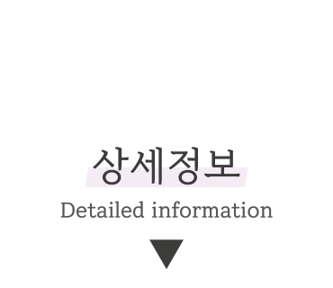
원주 반곡동 혁신도시 소고기뷔페 맛집_소부집 |  |  | https://blog.naver.com/wjddbs623/222782931685 | 1
강남 밀면 소고기 맛집은 서울로인♡ |  |  | https://blog.naver.com/cateyejh/222789925183 | 0
스타우브 꼬꼬떼 무수분 야채 소고기찜 완전 맛있어요.~ |  |  | https://blog.naver.com/banyson/222785774573 | 0
떡볶이 밀키트 넉넉한 소스 로제떡볶이 만들기 소고기 떡볶이 |  |  | https://blog.naver.com/nkh9475/222792530999 | 0
소고기 장조림 만들기 소고기사태로 부드럽게 만드는 사태요리 |  |  | https://blog.naver.com/cooklhj/222816653171 | 1

